U95
E2 2024 |  |  |  | F1 (B4T 2024) |  |  |  | M1 |  |  |  | E2 METTLER TOLEDO 2025 |  |  | TABEL MPE OIML R111-1
Nominal (g) | Massa konvensional (g) | U95 (mg) |  | Nominal (g) | Massa konvensional (g) | U95 (mg) |  | Identitas | Massa konvensional (g) | U95 (mg) |  | Nominal (g) | Massa konvensional (g) | U95 (mg) | Nominal Value | Class E1 | Class E2 | Class F1 | Class F2 | Class M1 | Class M2 | Class M3
2000 | 1999.99852 | 0.32 |  | 20000 | 20000.022 | 13 |  | M1 | 19999.414 | 45 |  | 1000 | 1000.0005 | 0.00031 | 50 kg | 25 | 75 | 250 | 750 | 2500 | 7500 | 25000
1000 | 1000.00055 | 0.14 |  | 10000 | 10000.041 | 4.6 |  | M2 | 19999.234 | 45 |  | 500 | 500.00060 | 0.00016 | 20 kg | 10 | 30 | 100 | 300 | 1000 | 3000 | 10000
500 | 500.00001 | 0.08 |  | 5000 | 5000.005 | 8 |  | M3 | 19999.627 | 45 |  | 200 | 200.00020 | 0.00006 | 10 kg | 5 | 15 | 50 | 150 | 500 | 1500 | 5000
200 | 200.00001 | 0.04 |  | 2000* | 1999.999 | 3 |  | M4 | 20000.346 | 45 |  | 200* | 200.00020 | 0.000072 | 5 kg | 2.5 | 7.5 | 25 | 75 | 250 | 750 | 2500
200* | 200.00005 | 0.04 |  | 2000 | 1999.996 | 3 |  | M5 | 20000.124 | 45 |  | 100 | 100.00001 | 0.000036 | 2 kg | 1 | 3 | 10 | 30 | 100 | 300 | 1000
100 | 100.00008 | 0.03 |  | 1000 | 1000.001 | 1.7 |  | M6 | 20000.154 | 45 |  | 50 | 50.00002 | 0.000021 | 1 kg | 0.5 | 1.5 | 5 | 15 | 50 | 150 | 500
50 | 50.00002 | 0.02 |  | 500 | 500.000 | 1.1 |  | M7 | 19999.125 | 45 |  | 20 | 20.00003 | 0.000016 | 500 g | 0.25 | 0.75 | 2.5 | 7.5 | 25 | 75 | 250
20 | 19.99998 | 0.009 |  | 200 | 199.99953 | 0.3 |  | M8 | 19999.806 | 45 |  | 20* | 20.00001 | 0.000016 | 200 g | 0.01 | 0.3 | 1 | 3 | 10 | 30 | 100
20* | 19.99998 | 0.009 |  | 200* | 199.99873 | 0.3 |  | M9 | 20000.237 | 45 |  | 10 | 10.00002 | 0.000014 | 100 g | 0.05 | 0.15 | 0.5 | 1.5 | 5 | 15 | 50
10 | 9.99998 | 0.008 |  | 100 | 99.99961 | 0.16 |  | M10 | 19999.832 | 45 |  | 5 | 5.000003 | 0.0000089 | 50 g | 0.03 | 0.1 | 0.3 | 1 | 3 | 10 | 30
5 | 5.000006 | 0.007 |  | 50 | 49.99956 | 0.1 |  | M11 | 19999.934 | 45 |  | 2 | 2.000015 | 0.0000071 | 20 g | 0.025 | 0.08 | 0.25 | 0.8 | 2.5 | 8 | 25
2 | 2.000013 | 0.005 |  | 20 | 20.00001 | 0.08 |  | M12 | 19999.845 | 45 |  | 2* | 2.000003 | 0.0000071 | 10 g | 0.02 | 0.06 | 0.2 | 0.6 | 2 | 6 | 20
2* | 2.000015 | 0.005 |  | 20* | 20.00004 | 0.08 |  | M13 | 20000.802 | 45 |  | 1 | 1.000013 | 0.0000068 | 5 g | 0.015 | 0.05 | 0.15 | 0.5 | 1.5 | 5 | 15
1 | 0.999997 | 0.005 |  | 10 | 10.00001 | 0.06 |  | M14 | 19999.575 | 45 |  | 0.5 | 0.500011 | 0.0051 | 2 g | 0.012 | 0.04 | 0.12 | 0.4 | 1.2 | 4 | 12
0.5 | 0.500018 | 0.004 |  | 5 | 4.99994 | 0.05 |  | M15 | 20000.329 | 45 |  | 0.2 | 0.200001 | 0.0031 | 1 g | 0.01 | 0.03 | 0.1 | 0.3 | 1 | 3 | 10
0.2 | 0.200013 | 0.003 |  | 2 | 2.00000 | 0.04 |  | M16 | 20000.932 | 45 |  | 0.2* | 0.199999 | 0.0036 | 500 mg | 0.008 | 0.025 | 0.08 | 0.25 | 0.8 | 2.5 | -
0.2* | 0.200015 | 0.003 |  | 2* | 1.99998 | 0.04 |  | 20LZ1 | 20001.683 | 45 |  | 0.1 | 0.100009 | 0.0031 | 200 mg | 0.006 | 0.02 | 0.06 | 0.2 | 0.6 | 2 | -
0.1 | 0.100003 | 0.002 |  | 1 | 1.00000 | 0.03 |  | 10LZ1 | 10001.6169 | 26 |  |  |  |  | 100 mg | 0.005 | 0.015 | 0.05 | 0.15 | 0.5 | 1.5 | -
 |  |  |  |  |  |  |  | 5A | 4998.996 | 5.7 |  |  |  |  | 50 mg | 0.004 | 0.012 | 0.04 | 0.12 | 0.4 | - | -
 |  |  |  |  |  |  |  | 10A | 9999.566 | 26 |  |  |  |  | 20 mg | 0.003 | 0.01 | 0.03 | 0.1 | 0.3 | - | -
 | ISI DATA |  |  |  |  |  |  | A | 19999.312 | 45 |  |  |  |  | 10 mg | 0.002 | 0.008 | 0.025 | 0.08 | 0.25 | - | -
 | Deskripsi | Isi | Satuan |  |  |  |  | B | 19999.190 | 45 |  |  |  |  | 5 mg | 0.002 | 0.006 | 0.02 | 0.06 | 0.2 | - | -
 | No Order | K519-1 |  |  |  |  |  | C | 19999.069 | 45 |  |  |  |  | 2 mg | 0.002 | 0.006 | 0.02 | 0.06 | 0.2 | - | -
 | Pemilik Alat | PT. XXXXXX |  |  |  |  |  | D | 19999.282 | 45 |  |  |  |  | 1 mg | 0.002 | 0.006 | 0.02 | 0.06 | 0.2 | - | -
 | Alamat Pemilik Alat | Jalan, Desa, Kecamatan, Kabupaten, Provinsi |  |  |  |  |  | E | 19999.268 | 45
 | Lokasi Alat | Lab massa BBLM |  |  |  |  |  | F | 19999.330 | 45
 | Nama Alat | Anak timbangan |  |  |  |  |  | G | 19999.210 | 45
 | Merk | - |  |  |  |  |  | H | 20000.486 | 45
 | Tipe | F1 |  |  |  |  |  | I | 19999.254 | 45
 | No Seri | 124918
 | No. Identifikasi | -
 | Temperatur Awal | 20.1 | °C
 | Temperatur Akhir | 20.1 | °C
 | Temperatur rata2 | 20.1 | °C
 | Kelembaban Awal | 60 | %RH
 | Kelembaban Akhir | 60 | %RH
 | Kelembapan rata2 | 60 | %RH
 | Tekanan awal | 922 | hPa | 692 | mmHg | 1 hPa | 0.750064 | mmHg
 | Tekanan akhir | 922 | hPa | 692 | mmHg | 1 hPa | 0.750064 | mmHg
 | Tekanan rata2 | 922 | hPa | 692 | mmHg | 1 hPa | 0.750064 | mmHg
 | Tanggal Terima | 22 September 2025 |  | Tanggal ditulis dengan format text
 | Tanggal Kalibrasi | 2 Oktober 2025 |  | Tanggal ditulis dengan format text
 | Titik Ukur | 1 | g
 | Mass Comp
 | Resolusi | 0.01 | g
 | No. Seri Mass comp | 90803270
 | Kalibrator | E2 METTLER TOLEDO |  | `
 | Merk Kalibrator | Mettler Toledo
 | No Seri | 158856
 | Massa standard |  | g
 | U95 standard |  | mg

 | X1 | X2 | X3 | X4 | X5 | dm
 | ( g ) | ( g ) | ( g ) | ( g ) | ( g ) | g
r1 | 10000.22000
t1 | 9999.24000 |  |  |  |  | -0.98000
t2 | 9999.24000
r2 | 10000.24000 |  |  |  |  | -1.00000
r3 |  | 10000.23
t3 |  | 9999.24 |  |  |  | -0.99
t4 |  | 9999.25
r4 |  | 10000.27 |  |  |  | -1.02
r5 |  |  | 10000.19
t5 |  |  | 9999.2 |  |  | -0.99
t6 |  |  | 9999.2
r6 |  |  | 10000.2 |  |  | -1
r7 |  |  |  | 10000.2
t7 |  |  |  | 9999.22 |  | -0.98
t8 |  |  |  | 9999.22
r8 |  |  |  | 10000.21 |  | -0.99
r9 |  |  |  |  | 10000.22
t9 |  |  |  |  | 9999.22 | -1
t10 |  |  |  |  | 9999.22
r10 |  |  |  |  | 10000.22 | -1

 |  |  |  |  | Mean | -0.995 | g

 |  |  |  |  | Stdev | 0.011180339887 | g

 |  |  |  |  | S_res | 0.0041 | g

 |  |  |  |  | Mt | -0.995 | g
 |  |  |  |  |  | -0.995
 |  |  |  |  | Srepeat | 0.011180339887

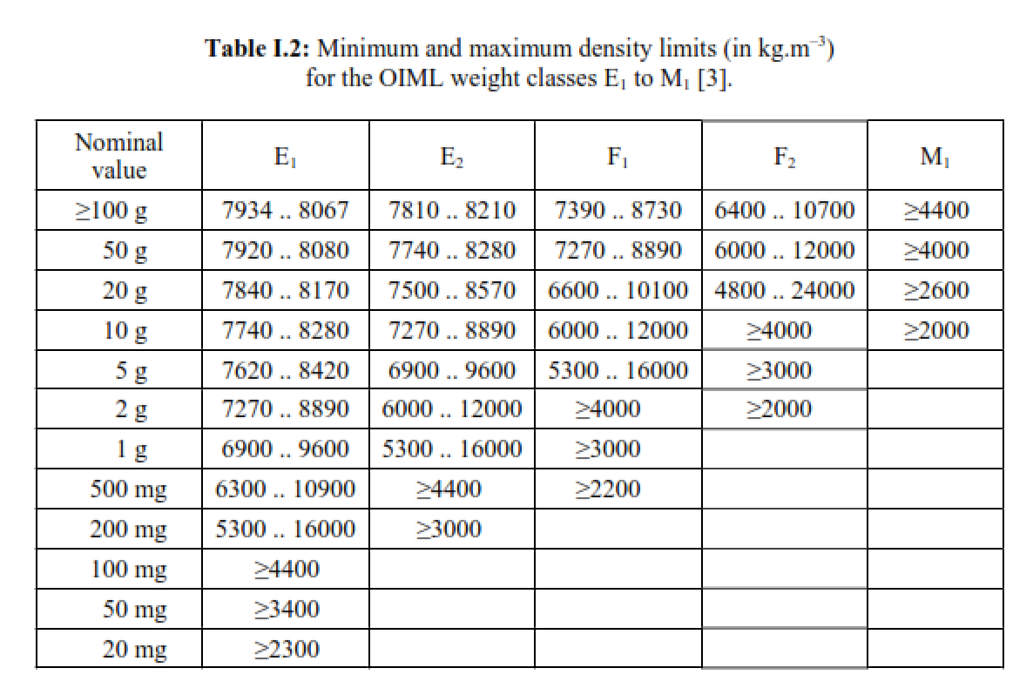
 | UNCERTAINTY BUDGET SEBAGAI PENDUKUNG KLAIM BMC
 | Besaran yang diukur : | Massa
 | Jenis alat yang dikalibrasi : | Anak timbangan M3
 | Standar yang digunakan : | Anak timbangan F1
 | Titik Ukur : | 1 | g |  | MPE 10000 g | 50 | mg
 | Model matematis : Mt= Ms +dm dengan Mt= massa massa konvensional yang dikalibrasi Ms = massa standar dm= koreksi alat

 | Komponen | Satuan | Distribusi | U | Pembagi | vi | ui | ci | uici | (uici)2 | (uici)4/vi
 | 1 | 2 | 3 | 4 | 5 | 6 | 7 | 8 | 9 | 10 | 11
 | Standar | mg | Normal | 0.0 | 2 | 60 | 0 | 1 | 0 | 0 | 0
 | Repeatability | mg | Rectangular | 3.5355339 | 1 | 9 | 3.5355339059 | 1 | 3.5355339059 | 12.5 | 17.361111111
 | Rounding | mg | Rectangular | 0.5 | 1.7320508076 | 1000 | 0.28867513459 | 1 | 0.28867513459 | 0.083333333333 | 6.9444444444E-06
 | Instability | mg | Normal | 4 | 1 | 4 | 4 | 1 | 4 | 16 | 64
 | Buoyancy | mg | Rectangular | 0.0022572 | 1 | 1000 | 0.0022572 | 1 | 0.0022572 | 5.09495184E-06 | 2.5958534252E-14
 | Sums |  |  |  |  |  |  |  |  | 28.583338428 | 81.361118056
 | Ketidakpastian baku gabungan, uc, mg |  |  |  |  |  |  |  |  | 5.3463387873
 | Dearajat kebebasan efektif, veff |  |  |  |  |  |  |  |  | 10.041740517
 | Faktor cakupan, k-student for veff and CL 95% |  |  |  |  |  |  |  |  | 2.23
 | Ketidakpastian bentangan, U = kuc, mg |  |  |  |  |  |  |  |  | 11.912385168
 | Atau ketidakpastian bentangan, U = kuc, mg |  |  |  |  |  |  |  |  | 11.912
 | KAN |  |  |  |  |  |  |  |  | 1.100

